#路径
 | 1 | 2 | 3 | 4 | 5 | 6 | 7 | 8 | 9 | 10 | 11 | 12 | 13 | 14 | 15 | 16 | 17 | 18 | 19 | 20 | 21 | 22 | 23 | 24 | 25 |  | 大龙
1 | 1 | 1 | 1 | 1 | 1 | 1 | 1 | 1 | 1 | 1 | 1 | 1 | 1 | 1 | 1 | 1 | 1 | 1 | 1 | 1 | 1 | 1 | 1 | 1 | 1 | 1 | 小龙
2 | 1 | 0 | 1 | 1 | 1 | 0 | 0 | 0 | 0 | 0 | 1 | 0 | 0 | 0 | 1 | 1 | 1 | 1 | 0 | 0 | 1 | 0 | 0 | 0 | 1 | 2 | 红BUFF
3 | 1 | 0 | 0 | 0 | 1 | 1 | 0 | 0 | 0 | 0 | 1 | 0 | 1 | 0 | 1 | 1 | 0 | 0 | 0 | 1 | 0 | 0 | 0 | 0 | 1 | 3 | 蓝BUFF
4 | 1 | 0 | 1 | 1 | 0 | 1 | 1 | 0 | 1 | 0 | 1 | 0 | 1 | 1 | 0 | 1 | 1 | 0 | 1 | 0 | 0 | 0 | 0 | 0 | 1 | 4
5 | 1 | 0 | 0 | 1 | 1 | 0 | 0 | 1 | 0 | 0 | 1 | 1 | 0 | 0 | 0 | 0 | 1 | 1 | 0 | 1 | 1 | 1 | 1 | 1 | 1 | 5
6 | 1 | 0 | 0 | 1 | 0 | 1 | 1 | 0 | 1 | 1 | 1 | 0 | 0 | 0 | 1 | 1 | 0 | 0 | 1 | 0 | 0 | 1 | 0 | 0 | 1 | 6
7 | 1 | 0 | 0 | 0 | 1 | 1 | 0 | 0 | 1 | 0 | 0 | 1 | 0 | 1 | 0 | 1 | 0 | 1 | 0 | 1 | 1 | 1 | 0 | 1 | 1 | 7
8 | 1 | 0 | 1 | 1 | 1 | 0 | 0 | 1 | 1 | 1 | 1 | 1 | 1 | 0 | 0 | 0 | 1 | 0 | 0 | 0 | 0 | 1 | 0 | 0 | 1 | 8
9 | 1 | 0 | 0 | 1 | 0 | 0 | 1 | 0 | 0 | 0 | 1 | 1 | 0 | 0 | 1 | 0 | 1 | 0 | 1 | 0 | 1 | 1 | 0 | 0 | 1 | 9
10 | 1 | 0 | 0 | 1 | 1 | 0 | 0 | 1 | 0 | 1 | 0 | 0 | 1 | 0 | 1 | 1 | 1 | 0 | 0 | 1 | 0 | 1 | 0 | 0 | 1 | 10
11 | 1 | 1 | 1 | 1 | 1 | 1 | 1 | 0 | 1 | 0 | 0 | 0 | 0 | 1 | 1 | 0 | 0 | 1 | 1 | 1 | 1 | 1 | 0 | 0 | 1 | 11
12 | 1 | 0 | 0 | 1 | 0 | 0 | 0 | 1 | 0 | 1 | 0 | 1 | 1 | 1 | 0 | 0 | 0 | 0 | 1 | 0 | 0 | 1 | 1 | 1 | 1 | 12
13 | 1 | 0 | 0 | 0 | 1 | 0 | 1 | 0 | 0 | 1 | 0 | 1 | 0 | 0 | 1 | 0 | 0 | 1 | 0 | 1 | 0 | 0 | 0 | 0 | 1 | 13
14 | 1 | 0 | 0 | 0 | 0 | 1 | 0 | 0 | 0 | 0 | 1 | 0 | 0 | 0 | 0 | 1 | 0 | 0 | 0 | 1 | 1 | 0 | 0 | 0 | 1 | 14
15 | 1 | 0 | 0 | 0 | 1 | 0 | 0 | 0 | 0 | 0 | 1 | 0 | 0 | 0 | 0 | 0 | 1 | 1 | 1 | 0 | 1 | 0 | 0 | 0 | 1 | 15
16 | 1 | 0 | 0 | 1 | 0 | 0 | 0 | 0 | 0 | 1 | 0 | 0 | 1 | 0 | 0 | 1 | 1 | 0 | 1 | 0 | 1 | 0 | 0 | 1 | 1 | 16
17 | 1 | 0 | 1 | 0 | 0 | 0 | 0 | 0 | 1 | 0 | 1 | 1 | 0 | 0 | 1 | 0 | 0 | 0 | 1 | 0 | 1 | 1 | 1 | 1 | 1 | 17
18 | 1 | 1 | 0 | 0 | 0 | 0 | 0 | 0 | 0 | 0 | 0 | 0 | 1 | 0 | 1 | 1 | 0 | 0 | 1 | 0 | 0 | 1 | 0 | 0 | 1 | 18
19 | 1 | 0 | 0 | 0 | 0 | 0 | 0 | 0 | 0 | 0 | 0 | 0 | 0 | 1 | 0 | 0 | 0 | 0 | 1 | 0 | 0 | 1 | 0 | 0 | 1 | 19
20 | 1 | 0 | 0 | 0 | 0 | 0 | 0 | 0 | 0 | 0 | 0 | 0 | 0 | 1 | 0 | 0 | 0 | 0 | 1 | 0 | 0 | 1 | 0 | 0 | 1 | 20
21 | 1 | 1 | 1 | 1 | 1 | 1 | 1 | 1 | 1 | 1 | 1 | 1 | 1 | 1 | 1 | 1 | 1 | 1 | 1 | 1 | 1 | 1 | 1 | 1 | 1 | 21
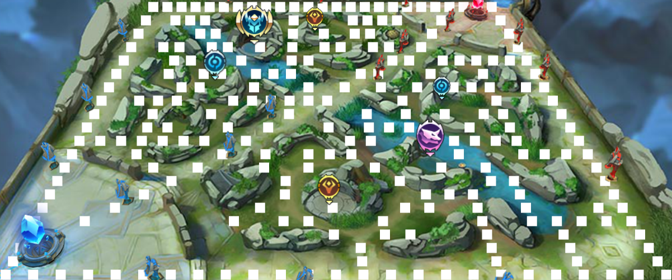

注意：上中下三路的路径是要和BattleNpc这个表的NPC坐标做匹配的，不然攻击基地可能会有问题，比如上路终点是：X = 1，Y = 2，那么基地的坐标也要修改

